输液吊架
中山大学附属肿瘤医院资产采购项目报价表
项目名称：中山大学附属肿瘤医院消毒设备配套设施采购项目
报价公司： |  |  |  |  |  |  |  | 报价日期：
联系人、电话、邮箱： |  |  |  |  |  |  |  | 质保时长：
盖章： |  |  |  |  |  |  |  | 工期：
注：请在下列产品的“单价”栏填入报价，其余空格不可改动，报价金额会自动生成。该报价需含设计费、运输费、包装费、售后服务费、税费等。
序号 | 货物名称 | 规格及设计要求 | 单位 | 数量 | 单价 | 合计 | 材质要求 | 计算方式 | 图 纸 | 品牌、生产厂家
1 | 清洗消毒器 专用推车 | W675*D870*H870 | 台 | 2 | 0.00 | 0.00 | 1、材质：304不锈钢。 2、需要与WD290清洗消毒器配套配使用，当脱离清洗消毒设备时，车上的插销会自动伸出，确保层架不滑出避免掉落。 3、底部下层可以存储一个WD290的器械层架，装载高度为870mm且可调。 4、轮子为360度可转向的轮子并带杀车功能。 | 按台计算
2 | 压力蒸汽灭菌器专用推车 | W798*D1800*H1100 | 台 | 1 | 0.00 | 0.00 | 1、材质：304不锈钢。 2、需要与MST-H 9-6-15设备配套配使用。装载时，可与设备连接，将物品装载层架推入到灭菌器腔体，脱离设备后，连接装置可抬起，确保层架不滑出避免掉落。 3、装载高度350mm，可调。 4、轮子为360度可转向的轮子并带杀车功能。 | 按台计算 | 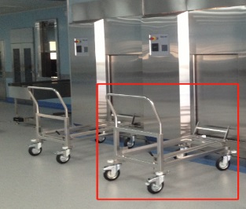
3 | 碗架（1） | W560*D560*H120（150） | 个 | 6 | 0.00 | 0.00 | 1、材质：304不锈钢。 2、需要与WD250清洗消毒器配套配使用。层架可以装载到设备的2层通用层架使用，共计9格。 3、具备把手，装载方便。 4、底部具体网格利于排水。 | 按个计算 | 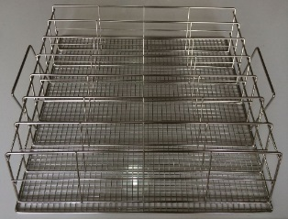
4 | 碗架（2） | W750*D560*H115（155） | 个 | 4 | 0.00 | 0.00 | 1、材质：304不锈钢。 2、需要与WD290清洗消毒器配套配使用。层架可以装载到设备的2层通用层架使用，共计9格。 3、具备把手，装载方便。 4、底部具体网格利于排水。 | 按个计算 | 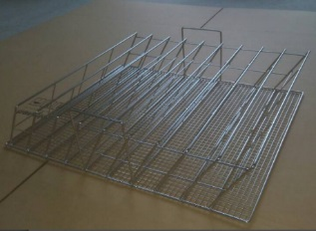
 |  | 合计 |  |  |  | 0.00

